CASO DE USO
 | FORMATO DE CASOS DE PRUEBAS
 | CO13
 | CASO DE USO | Ingresar nuevo pedido
 | PRUEBA | Validar el registro de un pedido
 | DESCRIPCIÓN | Verificar si el sistema permite ingresar un nuevo pedido
 | CONDICIONES DE EJECUCIÓN | Solo el administrador y el vendedor pueden realizarlo
 | MÓDULO | Pedidos

# | ENTRADA | RESULTADO ESPERADO | EVALUACIÓN DE LA PRUEBA | OBSERVACIONES
1 | Ingresar el formulario de creacion de pedidos y dar click en aceptar 1)Nombre del pedido 2)Descripcion 3)Opcion de pago 4)Cantidad 5)Material 6)Vendedor 7)Click en acepar | Alerta de pedido registrado | Fallo | 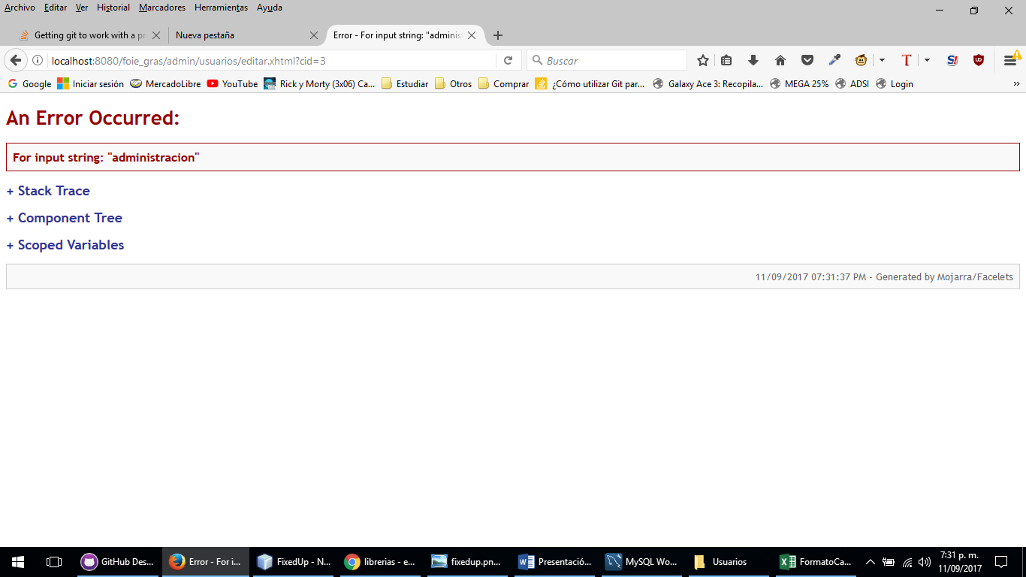
2 | Ingresar el formulario de creacion de pedidos y dar click en aceptar 1)Nombre del pedido 2)Descripcion 3)Opcion de pago 4)Cantidad 5)Material 6)Vendedor 7)Click en acepar | Lo sentimos el pedido no se pudo registrar debido a los campos incompletos

